B - Infraestructura
 |  |  | GESTIÓN DOCUMENTAL |  |  |  |  |  |  |  |  |  |  |  |  |  |  |  |  | POLICÍA NACIONAL
Código:1GD-FR-0020
Fecha: 09/07/2025 |  |  | DIAGNÓSTICO INTEGRAL PARA LOS ARCHIVOS DE LA POLICÍA NACIONAL
Versión: 1
CONTINUIDAD DIAGNÓSTICO INTEGRAL PARA LOS ARCHIVOS DE LA POLICÍA NACIONAL

B. INFRAESTRUCTURA
ASPECTOS A TENER EN CUENTA
Los edificios y locaciones destinados como sedes de archivos, deberán cumplir con las condiciones de edificación, almacenamiento, medio ambiental, de seguridad y de mantenimiento que garanticen la adecuada conservación de los acervos documentales (Acuerdo 049 del 05/05/2000 "Por el cual se desarrolla el artículo 61 del capítulo 7º de conservación documentos el reglamento general de archivos sobre "condiciones de edificios y locales destinados a archivos").

B1. DATOS GENERALES Y UBICACIÓN DEL DEPÓSITO DE ARCHIVO
Fecha de Construcción |  |  |  |  |  | Acto Administrativo de construcción |  |  |  | Condición Legal del Bien Inmueble |  | Ubicación Geográfica |  |  |  |  |  |  |  |  | Ubicación específica
Día |  | Mes |  | Año |  |  |  |  |  |  |  | Zona |  |  | Punto cardinal |  |  | Unidad Administrativa
23 |  | 1 |  | 2023 |  | 19AQMM20C0169 |  |  |  | Propio (Institución) |  | Urbana |  |  |  |  |  | Barrio |  |  | En la sede principal de la unidad (Interna)
B.2 ESTADO DE LA EDIFICACIÓN
Estado de la Construcción |  |  |  |  |  | Niveles de la Edificación |  | Nivel de Ubicación del Archivo |  | Servicios Básicos |  |  | Inmediaciones / áreas colindantes |  |  |  | Situaciones de Riesgo Detectadas
Construida |  |  |  |  |  | Dos |  | Uno |  | Luz, Agua, Alcantarillado, Internet, TV, Telefonía |  |  | Armerillos, Almacén de Intendencia, Restaurante, Comedores, Talleres |  |  |  | Grietas, hundimientos
B.3 CONDICIONES TÉCNICAS MÍNIMAS EXIGIDAS
Área Administrativa |  |  |  | Zona de Consulta |  |  |  | Depósitos Documentales |  |  | Laboratorio de Microfilmación |  |  |  | Laboratorio de Digitalización |  |  |  | Zona Cuarentena (Biodeterioro)
Interno y Externo | Área en m² |  |  | Externo | Área en m² |  |  |  | Área en m² |  |  | Área en m² |  |  |  | Área en m² |  |  |  | Área en m²
 | 36 |  |  |  | 0 |  |  |  | 2 |  |  | NO APLICA |  |  |  | NO APLICA |  |  |  | NO APLICA
Las diferentes áreas se encuentran aisladas |  |  |  |  |  |  |  | Número de Depósitos Documentales |  |  |  |  |  |  | Total de m² asignados
ESTANTERÍA / ARCHIVADORES, SEÑALÉTICA Y SISTEMA DE ILUMINACIÓN
Estantería |  | Clase y Altura |  |  |  |  |  | Sistema de Iluminación |  | Existencia de Luz |  |  |  |  | Señalética, rutas de evacuación, plan de contingencia frente a desastres |  | El Archivo de la Unidad cuenta con sistema de señalización
 |  | Archivadores Rodantes con 2,20 metros de altura |  |  |  |  |  |  |  | Natural y artificial |  |  |  |  |  |  | Orientadoras, Informativas |  |  |  |  |  |  | Aire Acondicionado
 |  | Longitud |  |  |  |  |  |  |  | Sistema Utilizado |  |  |  |  |  |  | Se cuenta con plan de emergencia y contingencia |  |  |  |  |  |  | Deshumificador
 |  | Estantería de menos de 100 metros de longitud |  |  |  |  |  |  |  | Fluorescente |  |  |  |  |  |  | Si |  |  |  |  |  |  | Extractor
 |  | Capacidad de soportar peso |  |  |  |  |  |  |  | Intensidad e impacto |  |  |  |  |  |  | Rutas de evacuación y salidas de emergencia |  |  |  |  |  |  | Extractor Eléctrico
 |  | Cada bandeja soporta un peso de 100 kg / mt lineal |  |  |  |  |  |  |  | Radiación visible lumínica menor o igual a 100 lux. |  |  |  |  |  |  | El Archivo cuenta con una salida debidamente señalizada |  |  |  |  |  |  | Humificador
SISTEMA DE VENTILACIÓN Y CONDICIONES AMBIENTALES |  |  |  |  |  |  |  |  |  |  |  |  |  |  |  |  |  |  |  |  |  |  |  | Luxómetro
Ventilación |  | Clase de Ventilación |  |  |  |  |  | Los depósitos cuentan con sistemas de regulación ambiental |  | Condiciones Ambientales |  |  |  |  | Mantenimiento y Limpieza |  | Área Administrativa |  |  |  |  |  |  | Termohigrómetro
 |  | Natural |  |  |  |  |  |  |  | No se realiza ningun control ni regulación ambiental |  |  |  |  |  |  | Diario |  |  |  |  |  |  | Ventiladores
 |  | Sistema de Ventilación Artificial |  |  |  |  |  |  |  | De no aplicarse ningún sistema, escoja el motivo |  |  |  |  |  |  | Área de Consulta y Depósitos |  |  |  |  |  |  | Todos los anteriores
 |  | Ninguno |  |  |  |  |  |  |  | No se cuentan con los equipós necesarios |  |  |  |  |  |  | Semanal |  |  |  |  |  |  | Aire Acondicionado - Deshumificador
 |  | Sistema de Ventilación Naturales |  |  |  |  |  |  |  | Nombre los equipos existentes en el depósito documental ( aire acondicionado, Deshumificador, Extractor, Extractor eléctrico, Humificador, Luxómetro, Termohigrómetro, Ventiladores |  |  |  |  |  |  | Laboratorios de Digitalización y Microfilmación |  |  |  |  |  |  | Aire Acondiconado - Humificador
 |  | Rejillas |  |  |  |  |  |  |  | NINGUNO |  |  |  |  |  |  | No Aplica |  |  |  |  |  |  | Aire Acondicioando - Luxómetro
B.4 SISTEMA DE SEGURIDAD |  |  |  |  |  |  |  |  |  |  |  |  |  |  |  |  |  |  |  |  |  |  |  | Aire Acondiconado - Termohoigrómetro
Circuito Cerrado de Televisión |  |  | Fecha último mantenimiento |  | Sistema Biométrico |  |  | Fecha último mantenimiento |  | Alarma contra robos |  | Fecha último mantenimiento |  | Sistema Contra Incendios (Detención y Extinción) |  |  | Fecha último mantenimiento |  | Seguridad Policial |  |  | Cantidad personal por turno |  | Aire Acondicionado - Ventiladores
No |  |  | DD-MM-AAAA |  | No |  |  | DD-MM-AAAA |  | No |  | DD-MM-AAAA |  | Si |  |  | DD-MM-AAAA |  | Si |  |  |  |  | Deshumificador - Extractor
B.5 ELEMENTOS Y EQUIPOS ASIGNADOS AL GRUPO DE GESTIÓN DOCUMENTAL Y DEPÓSITOS DOCUMENTALES |  |  |  |  |  |  |  |  |  |  |  |  |  |  |  |  |  |  |  |  |  |  |  | Deshumificador - Extractor eléctrico
Elementos |  |  |  |  | Cantidad | Fecha último mantenimiento o calibración |  |  | Elementos |  |  |  |  | Cantidad | Equipos |  |  |  |  | Cantidad | Fecha último mantenimiento o calibración |  |  | Deshumificador - Luxómetro
Cuenta con extintores CO2 |  |  |  |  | 1 | DD | MM | AAAA | Puestos de Trabajo |  |  |  |  | 1 | Termohigrómetros |  |  |  |  | 1 | 25 | 8 | 2025 | Deshumificador - Termohigrometro
Cuenta con extintores Multipropósito |  |  |  |  | 1 | DD | MM | AAAA | Teléfonos |  |  |  |  | 0 | Deshumidificadores / Humidificadores |  |  |  |  | 1 | DD | MM | AAAA | Deshumificador - ventiladores
Cuenta con extractores de aire |  |  |  |  | 0 | DD | MM | AAAA | Unidades de Conservación (Cajas) |  |  |  |  | 20 | Equipos de Microfilmación |  |  |  |  | 0 | DD | MM | AAAA | Extractor - Humificador
Cuenta con sensores de movimiento: |  |  |  |  | 0 | DD | MM | AAAA | Unidades de Conservación (Carpetas) |  |  |  |  | 50 | Equipos de digitalización (Escáneres) |  |  |  |  | 0 | DD | MM | AAAA | Extractor - Luxómetro
Otros |  |  |  |  | 0 | DD | MM | AAAA | Equipos de Cómputo |  |  |  |  | 1 | Impresoras- fotocopiadoras |  |  |  |  | 1 | DD | MM | AAAA | Extractor Termohigrómetro
Cuáles? |  |  |  |  |  |  |  |  |  |  |  |  |  |  |  |  |  |  |  |  |  |  |  | Extractor Ventiladores
EVIDENCIA FOTOGRÁFICA |  |  |  |  |  |  |  |  |  |  |  |  |  |  |  |  |  |  |  |  |  |  |  | Extractor -eléctrico Humificador
ANEXAR REGISTRO FOTOGRÁFICO QUE DEN CUENTA DE LAS CONDICIONES TÉCNICAS MÍNIMAS QUE PRESENTA LA ESTRUCTURA DEL ARCHIVO, EQUIPAMIENTO Y MOBILIARIO, ESTANTERÍA, SEÑALÉTICA Y SEGURIDAD, LAS ÁREAS COLINDANTES Y EL ESTADO DE LA INFORMACIÓN ADMINISTRADA POR LA UNIDAD |  |  |  |  |  |  |  |  |  |  |  |  |  |  |  |  |  |  |  |  |  |  |  | Extractor eléctrico- Luxómetro
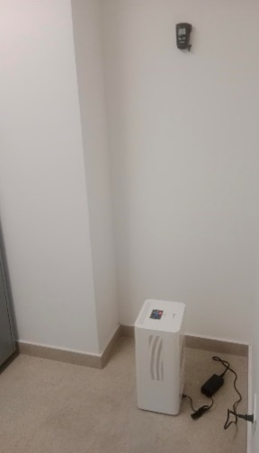 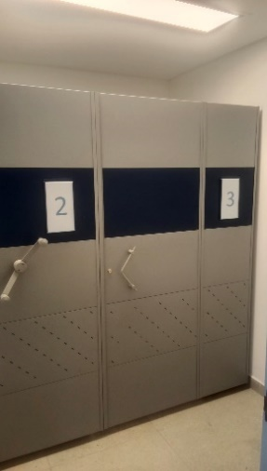 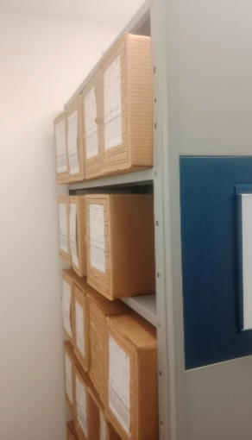 |  |  |  |  |  |  |  |  |  |  |  |  |  |  |  |  |  |  |  |  |  |  |  | Extractor eléctrico - Termohigrómetro
 |  |  |  |  |  |  |  |  |  |  |  |  |  |  |  |  |  |  |  |  |  |  |  | Extractor eléctrico - Ventiladores
 |  |  |  |  |  |  |  |  |  |  |  |  |  |  |  |  |  |  |  |  |  |  |  | Humificador - Luxómetro
 |  |  |  |  |  |  |  |  |  |  |  |  |  |  |  |  |  |  |  |  |  |  |  | Humificador - Termohigrómetro
 |  |  |  |  |  |  |  |  |  |  |  |  |  |  |  |  |  |  |  |  |  |  |  | Humificador - Ventiladores
 |  |  |  |  |  |  |  |  |  |  |  |  |  |  |  |  |  |  |  |  |  |  |  | Aire Acondicionado - Deshumificador - Humificador
 |  |  |  |  |  |  |  |  |  |  |  |  |  |  |  |  |  |  |  |  |  |  |  | Aire Acondiconado - Humificador -
 |  |  |  |  |  |  |  |  |  |  |  |  |  |  |  |  |  |  |  |  |  |  |  | Aire Acondicioando - Luxómetro
 |  |  |  |  |  |  |  |  |  |  |  |  |  |  |  |  |  |  |  |  |  |  |  | Aire Acondiconado - Termohoigrómetro
 |  |  |  |  |  |  |  |  |  |  |  |  |  |  |  |  |  |  |  |  |  |  |  | Aire Acondicionado - Ventiladores

Fecha de Elaboración |  |  |  | 26 | 3 | 2026 |  | Fecha de Elaboración |  |  | 26 | 3 | 2026 |  |  |  |  | VISTO BUENO JEFE DE LA UNIDAD
Diagnóstico Elaborado por: |  |  |  |  |  |  |  | Jefe Grupo de Gestión Documental o quien haga sus veces |  |  |  |  |  |  | Jefe o Comandante de Unidad
 |  |  |  | Grado Nombres y Apellidos |  |  |  |  |  |  | Grado Nombres y Apellidos |  |  |  |  |  |  | Grado Nombres y Apellidos

Firma |  |  |  |  |  |  |  | Firma |  |  |  |  |  |  | Firma

D - Sistema Integrado de C -SIC
CONTINUIDAD DIAGNÓSTICO INTEGRAL PARA LOS ARCHIVOS DE LA POLICÍA NACIONAL

D. SISTEMA INTEGRADO DE CONSERVACIÓN-SIC
1. PLAN DE CONSERVACIÓN DOCUMENTAL
1. Programas |  |  |  |  | Clase de Archivo |  | Actividad |  | Evidencia |  | periodicidad |  | Observaciones
1. Capacitación y sensibilización del personal |  |  |  |  | Archivo Central |  | Se realizan socializaciones al personal ESAND, de acuerdo al cronogramama de capacitación 2025. |  | AC-2025-000907- ESAND, AC-2025-000922- ESAND, AC-2025-000924-ESAND, AC-2025-000942-ESAND, AC-2025-000943-ESAND |  | Semestral |  | 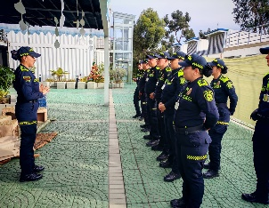
2. Inspección y mantenimiento de sistemas de almacenamiento e instalaciones físicas |  |  |  |  | Archivo Central |  | revision mensual del archivo central |  | se llevó a cabo la revisión mensualmente del archivador destinado como central de la Escuela Antidrogas “Mayor Wilson Quintero Martínez”, el cual consta de tres estantes rodantes con cuatro entrepaños en cada uno, los cuales se encuentran en buenas condiciones físicas sin ningún factor físico y/o biológico que puedan afectar la documentación que allí reposa, comunicado oficial GS-2025-002904-ESAND. |  | Mensual |  | 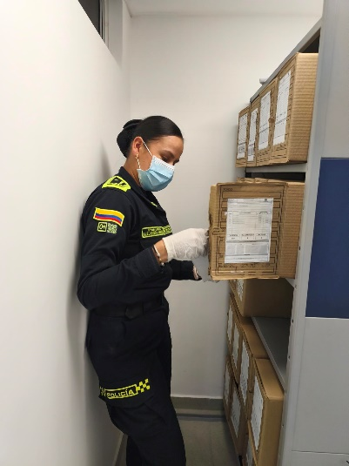
3. Saneamiento ambiental: desinfección, desratización y desinsectación |  |  |  |  | Archivo Central |  | se cumple el cronograma de limpieza mensual establecido para la presente vigencia |  | se cumple el cronograma de limpieza mensual establecido para la presente vigencia mediante comunicado oficial Comunicación Oficial Electrónica No. GS-2025-002904-ESAND, y socializado mediante AC-2025-000942- ESAND Se inspecciono las estanterías con el fin de verificar que estas no presenten alteraciones de tipo biológico, químico, físico, etc., o cualquier tipo de irregularidad que ponga en riesgo el material documental de este centro docente, realizando la limpieza de la manera como lo establece la guía, es preciso recordar que estas instalaciones son nuevas, siendo así en su mayoría los elementos son nuevos y presentan buenas condiciones físicas y adecuadas para la conservación del acervo documental. |  | Mensual |  | 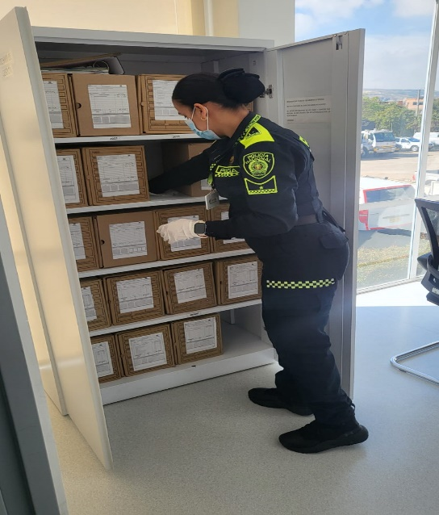
4. Monitoreo y control de condiciones ambientales |  |  |  |  | Archivo Central |  | Se realiza seguimiento y control a la temperatura, humedad e iluminación a través de los elementos con los que cuenta el archivo intermedio (Luxómetro, termohigrometro y deshumidificador). |  | Las condiciones de humedad, temperatura y luz se encuentran acordes a lo establecido en la guía Sistema Integrado De Conservación - SIC . comunicado oficial GS-2025-002205-ESAND |  | Semanal |  | 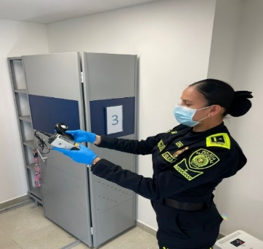 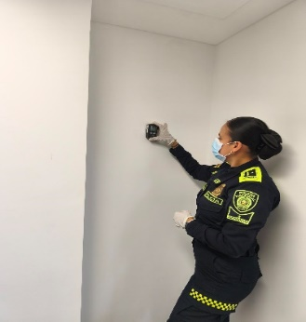
5. Almacenamiento y re-almacenamiento |  |  |  |  | Archivo de Gestión |  | Durante la vigencia se verificó y asesoró a las dependencias sobre la adecuada disposición de los documentos producidos en el transcurso del año, los cuales fueron ubicados en unidades de conservación como son carpetas y cajas |  | El archivo de gestión de los años 2024 y 2025 se encuentra organizado de acuerdo a los parámetros de archivo, comunicado oficial GS-2025-002904-ESAND. |  | Mensual |  | 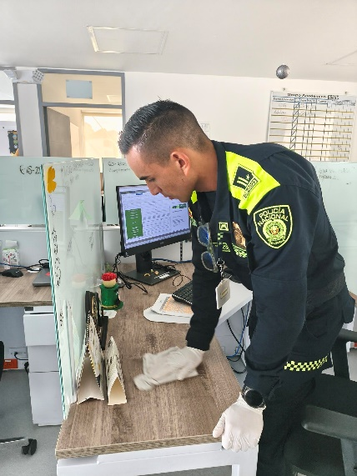
6. Prevención de emergencias y atención de desastres. |  |  |  |  | Archivo Central |  | Socialización a los funcionarios ESAND del plan de prevención de emergencias y atención a desastres de la documentación producida en la Escuela Antidrogas “Mayor Wilson Quinto Martínez" vigente para este año 2023 |  | Se realiza la socialización a los funcionarios ESAND del plan de prevención de emergencias y atención a desastres de la documentación producida en la Escuela Antidrogas “Mayor Wilson Quinto Martínez" vigente para este año 2025, para conocimiento de la información plasmada en el documento, con el fin de tener en cuenta las recomendaciones y las acciones a realizar en caso tal de un evento que afecte la integridad de la documentación. Se efectuó socialización a través de Comunicación Oficial comunicado oficial GS-2025-002904-ESAND Y AC-2025-000948-ESAND. |  | Anual |  | 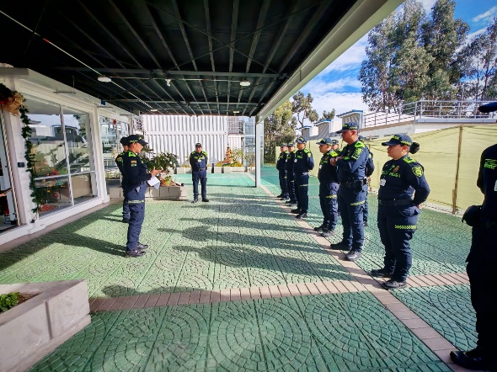
2. PLAN DE PRESERVACIÓN DIGITAL
2. Plan |  |  |  |  | Clase de Archivo |  | Actividad |  | Evidencia |  | periodicidad |  | Observaciones
1. Preservación digital a largo plazo |  |  |  |  | Archivo de Gestión |  | Se realiza la socialización a los funcionarios ESAND del plan de prevención de emergencias y atención a desastres de la documentación producida en la Escuela Antidrogas “Mayor Wilson Quinto Martínez" vigente para este año 2025, para conocimiento de la información plasmada en el documento, con el fin de tener en cuenta las recomendaciones y las acciones a realizar en caso tal de un evento que afecte la integridad de la documentación. |  | Se efectuó socialización a través de Comunicación Oficial Electrónica No. AC-2025-000948-ESAND. |  | Trimestral |  | 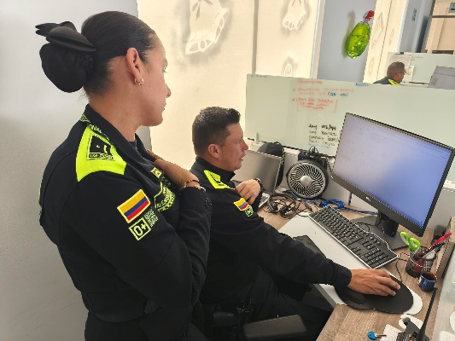
EVIDENCIA FOTOGRÁFICA
SE ANEXA REGISTRO FOTOGRÁFICO QUE DEN CUENTA DE LAS CONDICIONES DE ORGANIZACIÓN, ADMINISTRACIÓN, CUSTODIA Y CONSERVACIÓN DE LOS ACERVOS DOCUMENTALES
Plan de conservación de documental
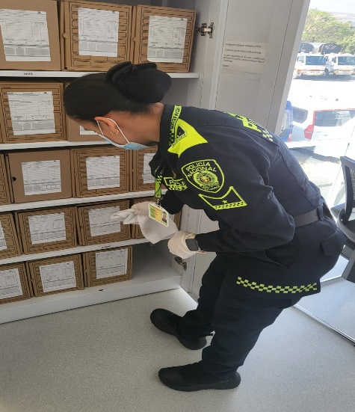 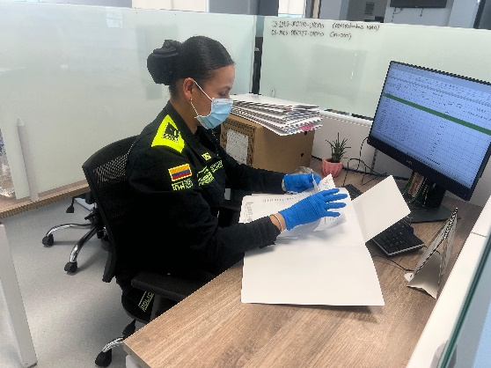

Fecha de Elaboración |  | 26 | 3 | 2026 |  | Fecha de Elaboración |  | 26 | 3 | 2026 | VISTO BUENO JEFE DE LA UNIDAD
Diagnóstico Elaborado por: |  |  |  |  |  | Jefe Grupo de Gestión Documental o quien haga sus veces |  |  |  |  | Jefe o Comandante de Unidad
 | Grado Nombres y Apellidos |  |  |  |  |  | Grado Nombres y Apellidos |  |  |  |  | Grado Nombres y Apellidos

Firma |  |  |  |  |  | Firma |  |  |  |  | Firma

